Informasjonselementer
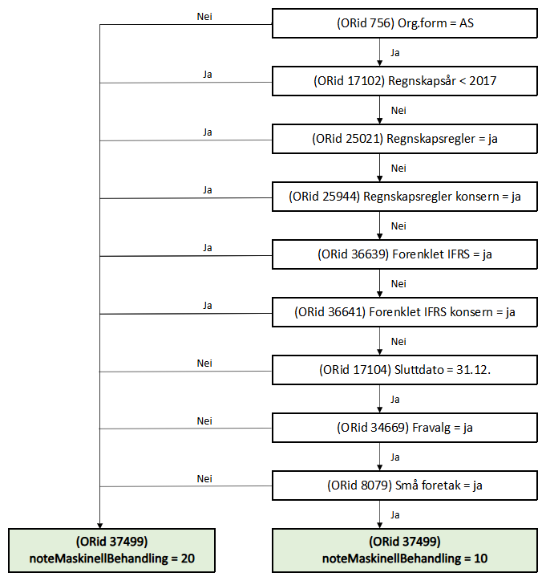
Informasjon om informasjonselementene i skjemaet.
Plassering | Felt id | Ledetekst/forklaring bokmål | Ledetekst/forklaring nynorsk (hvis forskjell) | Type felt | Lengde Min | Lengde Max | Verdi Min | Verdi Max | Pattern | Obligatorisk | Preutfylt | Hva preutfylles feltet med? | Kommentar
1 | 18 | Organisasjonsnummer |  | String | 9 | 9 |  |  | modulus 11 | J | J | organisasjonsnummer til avgiver
2 | 756 | Organsisasjonsform |  | String | 2 | 30 |  |  |  | J | J | organsiasjonsform til avgiver
3 | 1 | Navn | Namn | String |  | 175 |  |  |  | J | J | navn fra ER
4 | 39006 | Leverer dere årsregnskapet for både det norske foretaket og den utenlandske virksomheten? | Leverer de årsrekneskapen for både den norske filialen og det utanlandske føretaket? | Kodeliste |  |  |  |  |  | N | N |  | ja/nei Fylles ut av NUF: - Kan være tom (hvis org.form <> NUF skal den være tom) - Kun regnskap for norsk avdeling = 0 - Regnskap for både utenlandsk foretak og norsk avdeling = 1
5 | 17103 | Startdato |  | Date | 10 | 10 |  |  |  | J | N
6 | 17104 | Sluttdato |  | Date | 10 | 10 |  |  |  | J | N
7 | 17102 | Regnskapsår | Rekneskapsår | Date | 4 | 4 | 1980 | Inneværende år |  | J | N | I portalen preutfyller vi året i sluttdato
8 | 40314 | Er dette et avviklingsregnskap? | Er dette ein avviklingsrekneskap? | String |  |  |  |  |  | N | N |  | ja/nei
9 | 34669 | Har selskapet besluttet at årsregnskapet ikke skal revideres? | Har selskapet vedtatt at årsrekneskapen ikkje skal reviderast? | Kodeliste |  |  |  |  |  | J | N |  | Ja/nei
10 | 34670 | Er årsregnskapet utarbeidet av ekstern autorisert regnskapsfører? | Er årsrekneskapen utarbeidd av ekstern autorisert rekneskapsførar? | Kodeliste |  |  |  |  |  | N | N |  | Ikke utfylt = nei Utfylt = ja
11 | 34671 | Har en ekstern autorisert regnskapsfører i løpet av regnskapsåret bistått ved den løpende regnskapsføringen, eller utført andre tjenester for selskapet enn å utarbeide årsregnskapet? | Har ein ekstern autorisert rekneskapsførar i løpet av rekneskapsåret bistått med den løpande rekneskapsføringa, eller utført andre tenester for selskapet enn å utarbeide årsrekneskapen? | Kodeliste |  |  |  |  |  | N | N |  | Ikke utfylt = nei Utfylt = ja
12 | 4168 | Er virksomheten et morselskap? | Er verksemda eit morselskap? | Kodeliste |  |  |  |  |  | J | N | ENK og NUF: verdi = nei | ja/nei
13 | 25943 | Skal du fylle ut regnskapsskjema for konsernet? | Skal du fylle ut rekneskapsskjema for konsernet? | Kodeliste |  |  |  |  |  | hvis orid 4168=ja | N |  | ja/nei
14 | 36640 | Skal du laste opp en fil med det utenlandske konsernregnskapet? | Skal du laste opp ei fil med den utanlandske konsernrekneskapen? | String |  |  |  |  |  | N | N |  | ja/nei Ikke utfylt/nei = false Ja =true
15 | 8079 | Er regnskapsreglene for små foretak fulgt? | Blir rekneskapsreglane for små føretak følgde? | Kodeliste |  |  |  |  |  | J | N |  | ja/nei
16 | 40309 | Har dere krav til å levere årsberetning inkludert bærekrafts-rapportering etter ESRS-kravene? | Har de krav til å levere årsmelding inkludert berekrafts-rapportering etter ESRS-krava? | String |  |  |  |  |  | N | N |  | ja/nei
17 | 40310 | Standard for bærekraftsrapportering | Standard for berekraftsrapportering | Kodeliste | 0 | 20 |  |  |  | J | N |  | Flervalg, krav om 1 eller 2 verdier
18 | 40311 | Taksonomi for bærekraft | Taksonomi for berekraft | Kodeliste | 0 | 20 |  |  |  | N | N |  | Repeterende gruppe (maksimalt 2)
19 | 40312 | Versjon | Versjon | String | 0 | 20 |  |  |  | hvis taksonomi (Orid 40311 har verdi) | N
20 | 40313 | LEI-nummer | LEI-nummer | String | 0 | 20 |  |  |  | N | N
21 | 25021 | Hvilke regler har dere fulgt når dere satte opp årsregnskapet til virksomheten? | Kva reglar er følgde når de sette opp årsrekneskapen til verksemda? | Kodeliste |  |  |  |  |  | J | N |  | Regnskapsloven = nei IFRS = ja
22 | 36639 | Er reglene etter forenklet IFRS brukt? | Er reglane etter forenkla IFRS brukt? | String |  |  |  |  |  | N | N |  | ja/nei Ikke utfylt/nei = false ja = true
23 | 25944 | Hvilke regler har dere fulgt når dere satte opp årsregnskapet til konsernet? | Kva reglar er følgde når de sette opp årsrekneskapen til konsernet? | Kodeliste |  |  |  |  |  | hvis orid 25943=ja | N |  | Regnskapsloven = nei IFRS = ja
24 | 36641 | Er reglene etter forenklet IFRS brukt? | Er reglane etter forenkla IFRS brukt? | String |  |  |  |  |  | N | N |  | ja/nei Ikke utfylt/nei = false Ja = true
25 | 17105 | Dato for fastsettelse av årsregnskapet | Dato for fastsetting av årsrekneskapen | Date | 10 | 10 |  |  |  | J | N
26 | 19023 | Navn på representant for virksomheten, som bekrefter at årsregnskapet er fastsatt | Namn på representant for verksemda, som stadfestar at årsrekneskapen er fastsett | String | 3 | 70 |  |  |  | J | N
27 | 35172 | Har dere utarbeidet og offentliggjort rapport med opplysninger om betalinger til myndigheter på land- og prosjektnivå? | Vi rapporterer om betalinger til myndigheiter i andre land | String |  |  |  |  |  | N | N |  | ja/nei Ikke utfylt/nei = false Ja = true
28 | 19022 | Tilbakemelding etter saksbehandling | Tilbakemelding etter saksbehandling | String |  |  |  |  |  | N | N |  | Repeterende felt. Maksimalt 10 forekomster. Ikke tillatt med flere adresser i samme felt! | Innskutt ledetekst: Når årsregnskapet er behandlet, sender Regnskapsregisteret beskjed om at vedtaket ligger i Altinn. Beskjeden blir sendt til alle varslingsadressene som virksomheten din har registrert i Altinn. Hvis du vil at flere skal få beskjed om vedtaket, skriver du inn e-postadresse her.
29 | 39007 | systemNavn |  | String | 0 | 50 |  |  |  | J |  |  | Her må navnet på systemet oppgis, ev. sammen med versjonsnummer. Format: "Systemnavn, versjon x". Hensikten er at vi kan benytte opplysningen hvis vi oppdager problemer, og også til statistikkformål.
30 | 37499 | noteMaskinellBehandling | Her gjelder reglene som er definert nedenfor |  |  |  |  |  |  | J

